상품제안서
프리미엄 레디백 송월타올 키트 풀패키지 13 | 상품코드: F29986

 |  |  |  |  |  |  | 02-412-0044 | www.easy1.co.kr
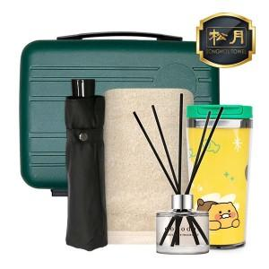

【상세/제작정보】 | <p>※50세트 이상 : 나염, 에폭시 스티커 인쇄 무료 / 100세트이상 : 텀블러 1도 레이저 인쇄 무료(자수 / 최소 구매 수량 미만 주문 비용 = 별도 문의) 인쇄공간 : 자수 : 270*65mm / 나염 : 290*90mm / 레이저 : 8x45mm / 원형 에폭시 스티커(지름64mm) 입수량 : 7</p><p>&nbsp;</p><p><span style="background-color: rgb(255, 255, 255); font-family: dotum; font-size: 13px;">에폭시스티커-100개미만 통합 60000</span>​</p>

【인쇄/포장옵션】 | 실크, 자수, 에폭시 / 포장불가능

【공급단가】 | 수량 | 50~ | 100~ | 500~ | 1,000~ | 2,000~
*VAT별도 | 단가 | 44,030원 | 43,330원 | 42,270원 | 41,210원 | 40,510원

【상품 URL】 | https://easy1.co.kr:443/src/goods_detail.php?gdno=29986

